Summary
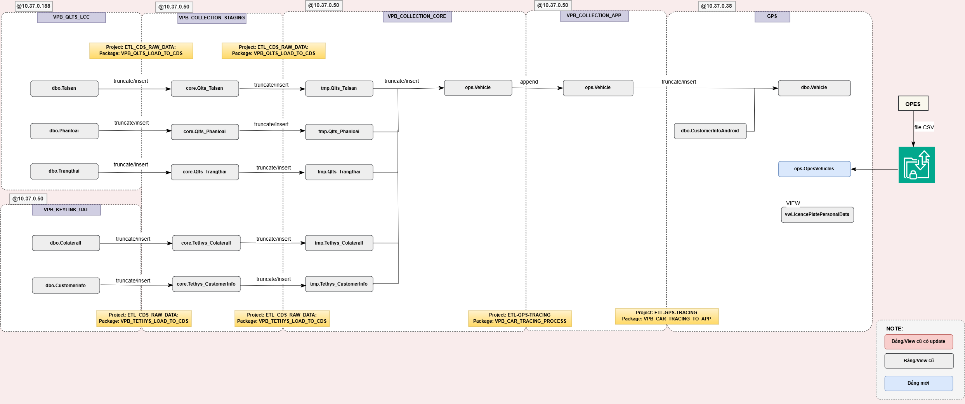
@Mô tả tổng quan luồng xử lý dữ liệu của CR | @Mô tả cơ chế lưu log bảng nguồn

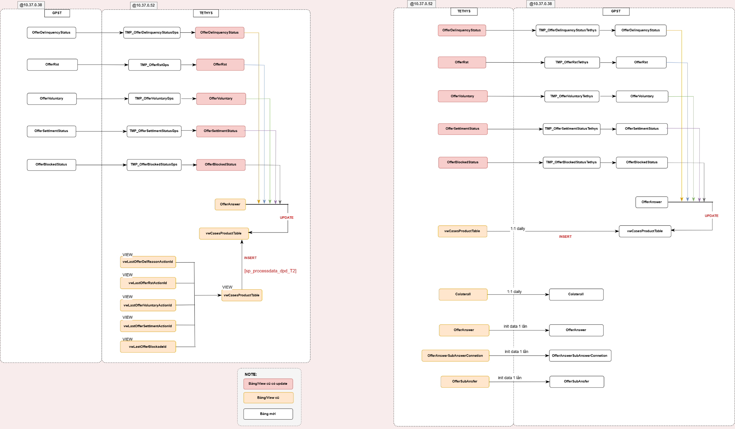
(Data model)

Screen Flow
Mô tả luồng di chuyển màn hình (Phát triển trên màn hình điện thoại xoay ngang)

 | (1)_Start: Màn hình chi tiết khoản vay
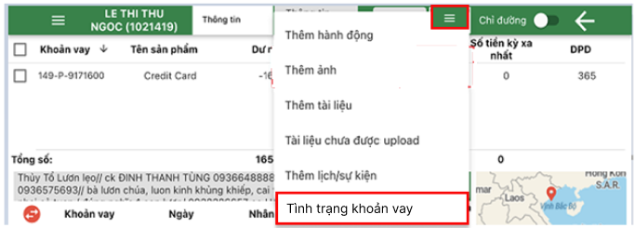

1.1. Click button "Tình trạng khoản vay"

 | (2): Chọn khoản vay tác nghiệp | (3): View thông tin khách hàng | (4.1): View lịch sử và cập nhật thông tin Tình trạng khách hàng

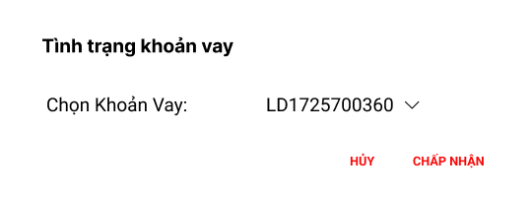
1.2. Click button "Chấp nhận"
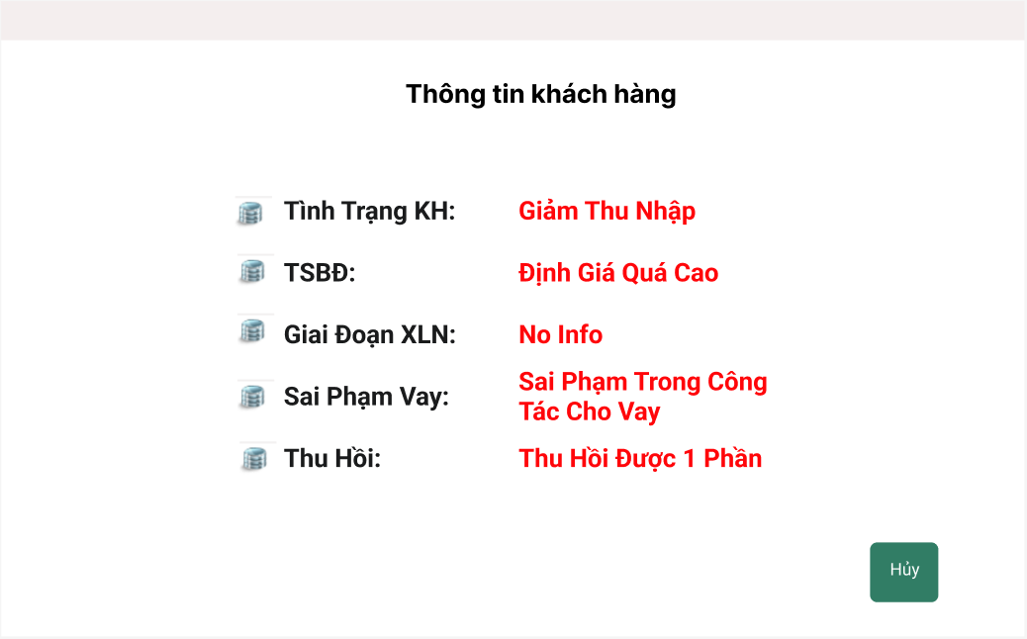
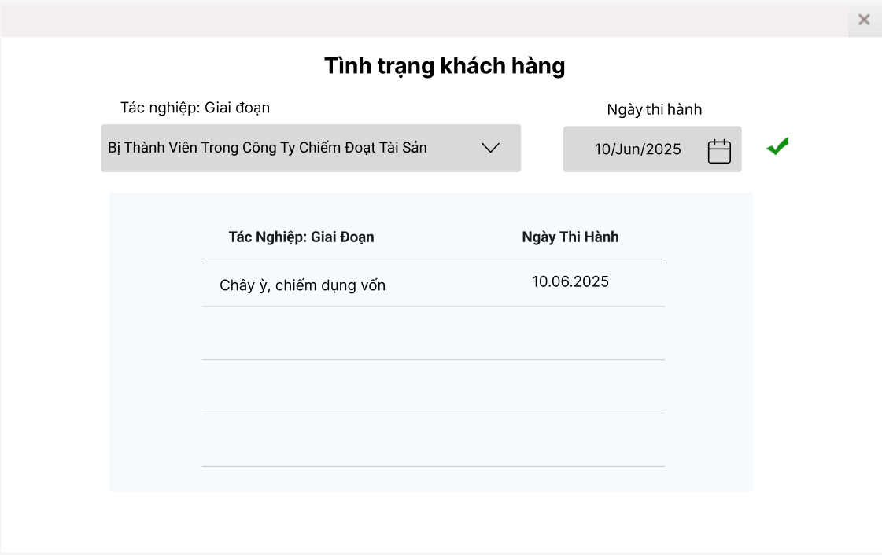
1.3. Click icon Cập nhật

Click button "Hủy", quay lại màn hình chi tiết khoản vay

Click button "Hủy", quay lại màn hình chi tiết khoản vay

 |  |  | (4.2): View lịch sử và cập nhật thông tin Tình trạng TSĐB

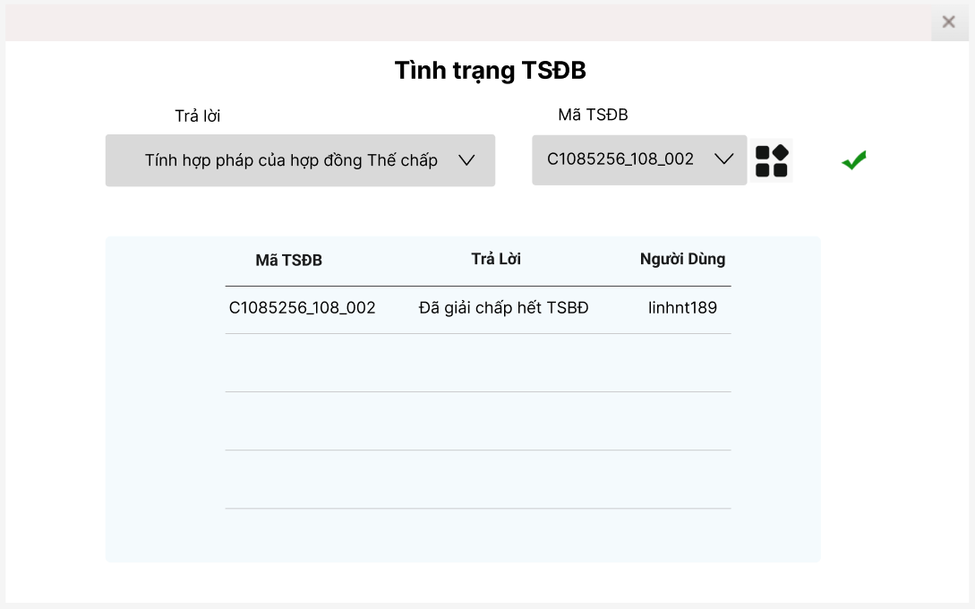

1.3. Click icon Cập nhật

Click icon xem thông tin TSĐB

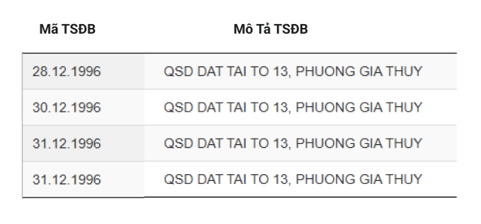

 |  |  | (4.3): View lịch sử và cập nhật thông tin Giai đoạn xử lý nợ
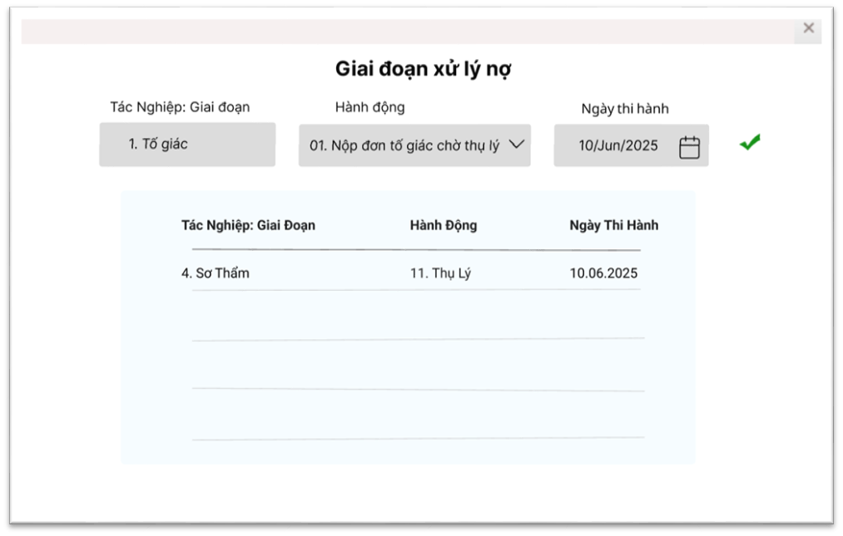

1.3. Click icon Cập nhật

 |  |  | (4.4): View lịch sử và cập nhật thông tin Báo cáo sai phạm cho vay
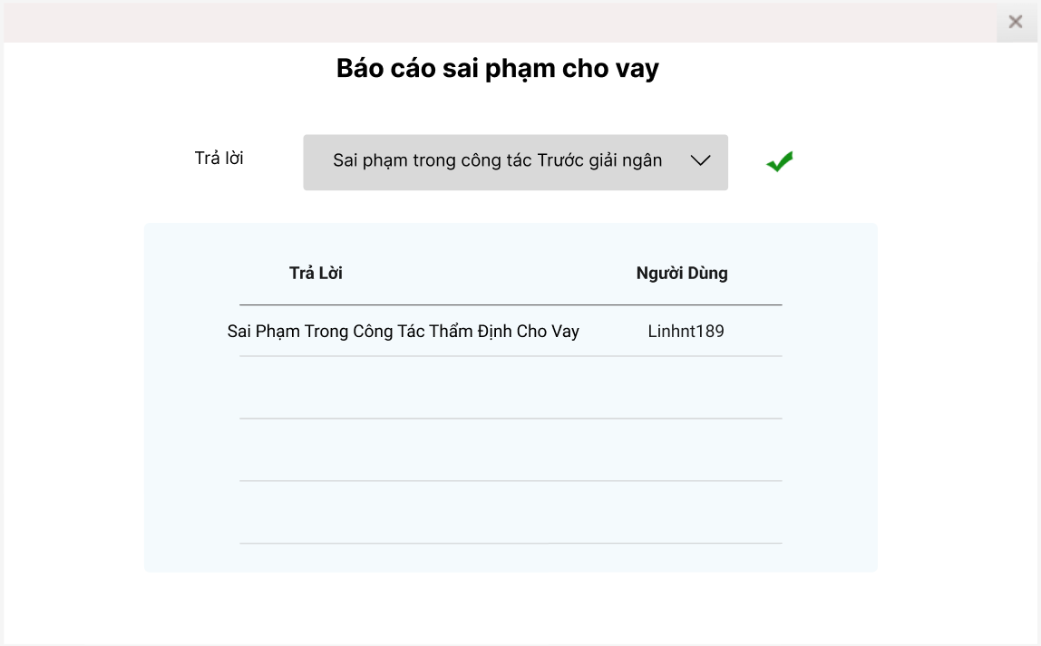

1.3. Click icon Cập nhật

 |  |  | (4.5): View lịch sử và cập nhật thông tin Đánh giá khả năng thu hồi
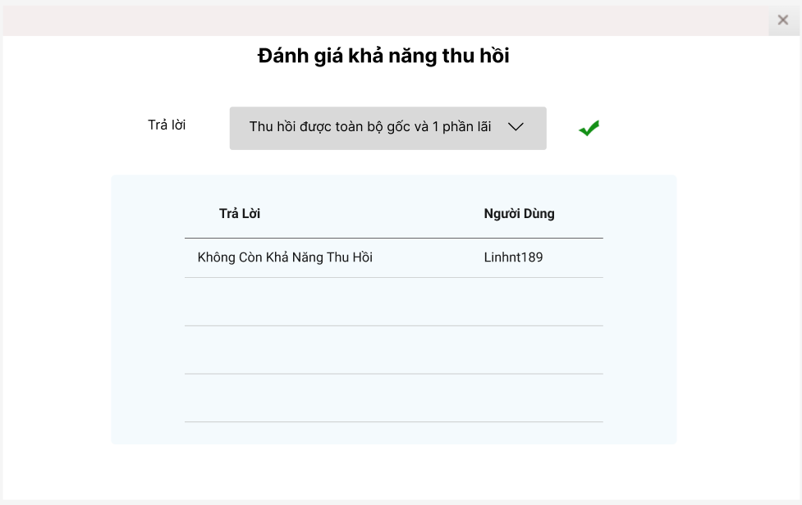

1.3. Click icon Cập nhật

